soil
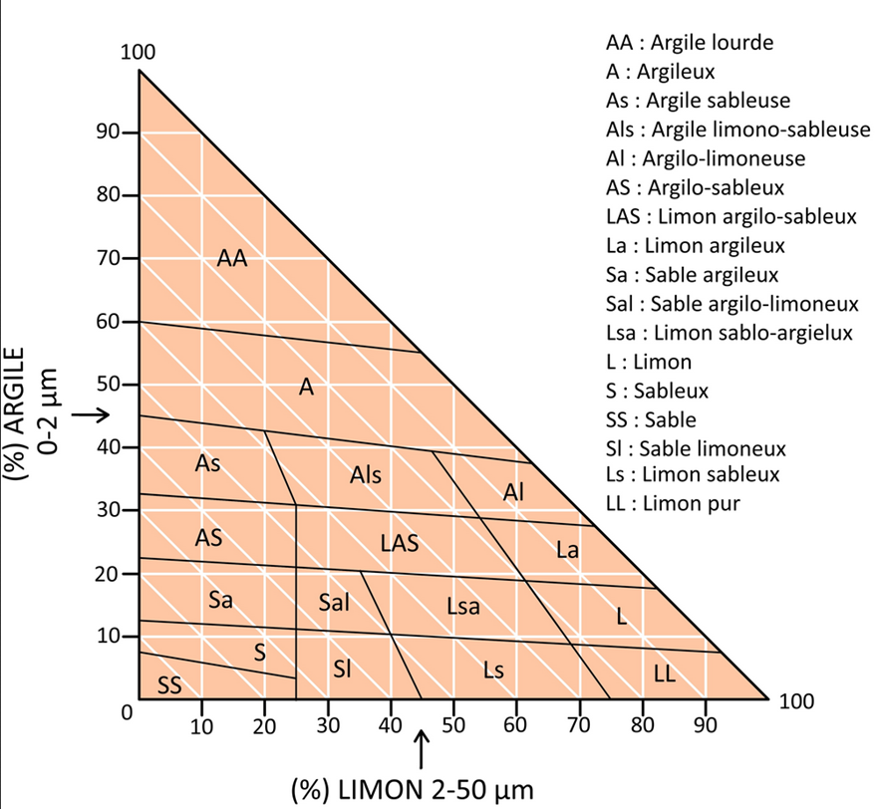
Nom de la parcelle* | Description sol | Profondeur du sol | Texture dominante du sol | Pierrosité du sol | Teneur en MO | pH sol | RU du sol | Fichier associé

